Hoja1
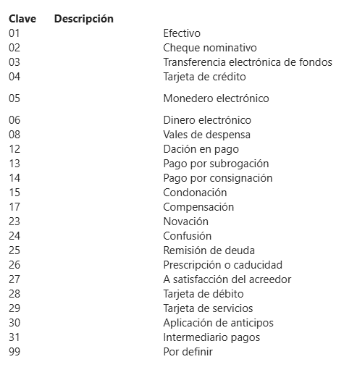
Código Cegid | Número | Clave o Codigo Homologado
AMX | American Express | 04
AP | APLAZO | 06
CDR | CERTIFICADO DE REGALO | 06
CDT | Tarjeta de Crédito | 04
CHQ | Cheque | 02
CTE | CTA ECOMMERCE | 03
DBT | Tarjeta de Débito | 28
DCA | DIFERENCIA DE CAJA
DDC | DIFERENCIA DE CAMBIO
DEP | Deposito Bancario
ECC | Ecart de caisse
EEU | Espèces Euro
ESD | Espèces Dollars
MAS | Master Card
MON | Monedero Electrónico | 05
MXN | Peso Mexicano | 1
NCR | NOTA DE CREDITO
PAY | Paypal
REC | Recogida de Caja
TAM | Tarjeta Amiga | 06
TDR | Tarjeta de regalo | 06
USD | Dolar | 1
VIS | V ISA | 4

